supplement
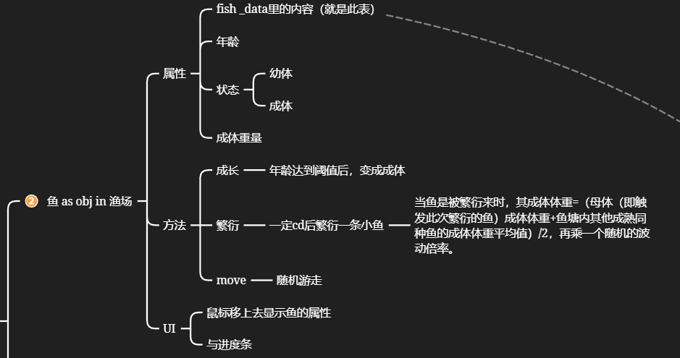
钓场id | 钓场名称 | 钓场图片路径
id | name | path
1

